Sheet1
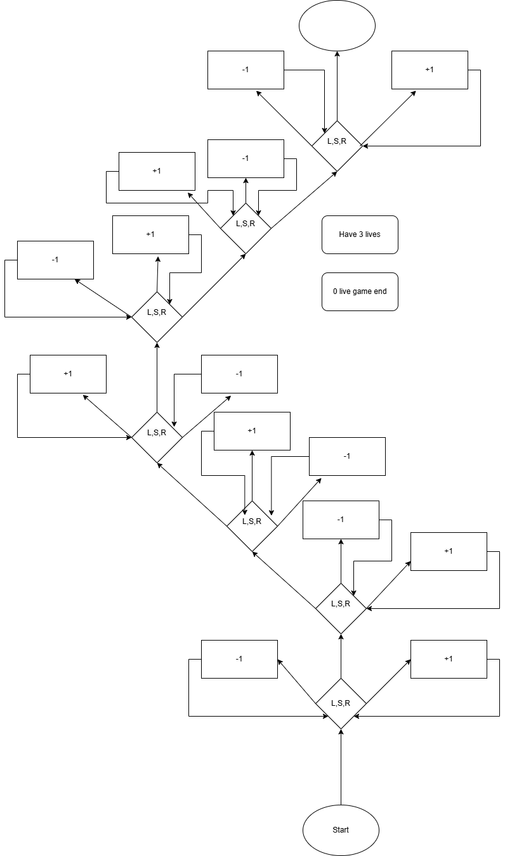
 |  | Scenario | Column1 | Scenario | Column1 | Column2 | Scenario | Column1 | Column2 | Scenario | Column1
Stappen | Scenario | Keuze | Gelukt? | keuze | Gelukt? |  | Keuze | Gelukt? |  | Keuze | Gelukt?
1 | Start wil je beginnen? | Ja | Ja | nee | ja |  | ja | ja |  | ja | ja
2 | ja ---> succes ga naar eerste level
3 | nee-->i don’t care ga naar eerste level
4 | Eerst level welke kant wil je gaan? left,straight,right
5 | left --> Wrong way -1live terug naar eerst level | left | ja |  |  |  | left | ja |  | left | ja
6 | right --> Goog choice +1live terug naar eerst level |  |  | right | ja |  | right | ja
7 | straight --> Naar tweede level | straight | ja | straight | ja |  | straight | ja |  | straight | ja
8 | Tweede level welke kant wil je gaan? left,straight,right
9 | right --> Goog choice +1live terug naar tweede level | right | ja |  |  |  | right | ja |  | right | ja
10 | straight --> Wrong way -1live terug naar tweede level |  |  | straight | ja |  |  |  |  | straight | ja
11 | left --> Naar derde level | left | Ja | left | ja |  | left | ja |  | left | ja
12 | Derde level welke kant wil je gaan? left,straight,right
13 | right --> Wrong way -1live terug naar tweede level |  |  | right | ja |  | right | ja
14 | straight --> Goog choice +1live terug naar tweede level | straight | Ja |  |  |  |  |  |  | straight | ja
15 | left --> Naar vierde level | left | Ja | left | ja |  | left | ja |  | left | ja
16 | Vierde level welke kant wil je gaan? left,straight,right
17 | right --> Wrong way -1live terug naar vierde level |  |  | right | ja
18 | left --> Goog choice +1live terug naar vierde level |  |  |  |  |  | left | ja
19 | straight --> Naar vijfde level | straight | Ja | straight | ja |  | straight | ja |  | straight | ja
20 | Vijfde level welke kant wil je gaan? left,straight,right
21 | straight --> Goog choice +1live terug naar vijfde level | straight | Ja |  |  |  | straight | ja |  | straight | ja
22 | left --> Wrong way -1live terug naar vijfde level | left | Ja | left | ja | game ended
23 | right --> Naar zesde level | right | Ja |  | 0 lives |  | right | ja |  | right | ja
24 | Zesde level welke kant wil je gaan? left,straight,right
25 | straight --> Wrong way -1live terug naar zesde level | straight | Ja |  |  |  | straight | ja
26 | left --> Goog choice +1live terug naar zesde level |  |  |  |  |  | left | ja |  | left | ja
27 | right --> Naar zevende level | right | Ja |  |  |  | right | ja |  | right | ja
28 | Zevende level welke kant wil je gaan? left,straight,right
29 | right --> Goog choice +1live terug naar zevende level | right | Ja
30 | left --> Wrong way -1live terug naar zevende level |  |  |  |  |  |  |  |  | left | ja
31 | straight--> winner | straight | Ja |  |  |  | straight | ja |  | straight | ja

